1
 |  |  |  |  |  |  |  |  | F=P*((1+i)^n)

 |  |  |  |  |  |  |  |  | F | = | ?
 |  |  |  |  |  |  |  |  | i | = | 20% | annual
 |  |  |  |  |  |  |  |  | n (anios) | = | 7
F=?
 |  | i=0.2 |  |  |  |  |  |  | P | = | Q25,000.00

$$F=25,000{\left(1+0.2\right)}^{7}$$
 |  |  |  |  |  |  |  |  | FORMULA |  |  |  | EXCEL
0 | 1 | 2 | 3 | 4 | 5 | 6 | 7 | anios | F = 25000(F/P,20%,7) |  |  |  | F = 25000(F/P,20%,7)
 |  |  |  |  |  |  |  |  |  |  |  |  | F= | Q89,579.52
 |  |  |  |  |  |  |  |  | F= | Q89,579.52

 |  |  |  |  |  |  |  |  |  | 89579.52

Q25,000.00

*TENGO EL PRESENTE Y QUIERO EL FUTURO

2
 |  |  |  |  |  |  |  |  | A | =
 |  |  |  |  |  |  |  |  | G |  | Q75.00
 |  |  |  |  |  |  |  |  | i | = | 5% | annual
 |  |  |  |  |  |  |  |  | n (anios) | = | 6
P=1000
 |  |  |  |  |  |  |  |  | P | = | Q1,000.00

i = 3%

 |  |  |  |  |  |  |  |  | FORMULA
0 | 1 | 2 | 3 | 4 | 5 | 6 | ANIOS |  | 1000=A*(P/A,5%,6)-75*(P/G,5%,6)
$1000=A ∗\frac{(1+5\%)^{6}−1}{5\%∗(1+{5\%)}^{6}}$ -75 $∗\frac{(1+5\%)^{6}−\left(5\%∗6\right)−1}{(5\%)^{2}∗(1+{5\%)}^{6}}$

A = x-375
x-300
x-375
x-225
 |  |  |  |  |  |  |  | *EL PRIMER AUMENTO EMPIEZA EN EL 2
 |  |  |  |  |  |  |  |  | P/A
 |  |  |  |  |  |  |  |  | P/G
x-150
 |  |  |  |  |  |  |  |  | A = | Q373.86

x
x-75
 |  |  |  |  |  |  |  |  | TABLA
 |  |  |  |  |  |  |  |  | 1000=A*(P/A,5%,6)-75*(P/G,5%,6) |  |  | P/A | 5.0757
 |  |  |  |  |  |  |  |  | 1000=A*(P/A,5%,6)-75*(P/G,5%,6) |  |  | P/G | 11.968
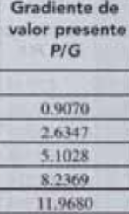
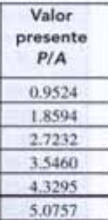
 |  |  |  |  |  |  |  |  | A = | Q373.86
 |  |  |  |  |  |  |  |  |  | 373.86

cuanto gasto hoy para no gastar en el futuro 1000, coloco hoy el dinero y ya no lo pongo en el futuro

Q = ARITMETICO |  | CRECIENTE Y ARTIMETICO, ANULAIDAD + EL GRADIENTE
% = GEOMETRICO

3
 |  |  |  |  |  |  |  |  | F=A*((((1+i)^n)-1)/i)

 |  |  |  |  |  |  |  |  | A | = | Q500.00
 |  |  |  |  |  |  |  |  | i | = | 14% | annual
 |  |  |  |  |  |  |  |  | n (anios) | = | 5
 |  |  |  |  |  |  |  |  | F | = | ?
F=?

i=15%
F$=500 ∗\frac{(1+14\%)^{5}−1}{14\%}$
 |  |  |  |  |  |  |  |  | FORMULA |  |  |  | EXCEL
 |  |  |  |  |  |  |  |  | F= 500*(F/A,14%,5) |  |  |  | F= 500*(F/A,14%,5)
 | 0 | 1 | 2 | 3 | 4 | 5 | 6 | anios |  |  |  |  | F= | Q3,305.05

A=500
 |  |  |  |  |  |  |  |  | F= | Q3,305.05

 |  |  |  |  |  |  |  |  | TABLA
 |  |  |  |  |  |  |  |  | F= 500*(F/A,14%,5) |  |  | F/A | 6.6101
*EN DONDE ESTE LA ULTIMA FLECHA ESTA EL VALOR FUTURO |  |  |  |  |  |  |  |  | F = 500*(6.6101)
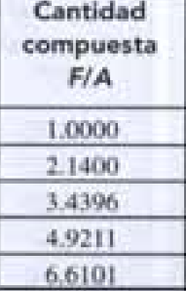
 |  |  |  |  |  |  |  |  | F= | Q3,305.05

.
 |  |  |  |  |  |  |  |  |  |  |  | F=P*((1+i)^n)

 |  |  |  |  |  |  |  |  |  |  |  | F | = | ?
 |  |  |  |  |  |  |  |  |  |  |  | i | = | 15% | annual
 |  |  |  |  |  |  |  |  |  |  |  | n (anios) | = | 6
F=?
 |  |  |  |  |  |  |  |  |  |  |  | P | = | Q23,000.00
i=5%

$$F=500{\left(1+0.05\right)}^{10}+250{\left(1+0.05\right)}^{8}+300{\left(1+0.05\right)}^{5}$$
 |  |  |  |  |  |  |  |  |  |  |  | FORMULA |  |  |  | EXCEL
0 | 1 | 2 | 3 | 4 | 5 | 6 | 7 | 8 | 9 | 10 | anios | F = 500(F/P,5%,10)+250(F/P,5%,8)+300(F/P,5%,5) |  |  |  | F = 500(F/P,5%,10)+250(F/P,5%,8)+300(F/P,5%,5)
 |  |  |  |  |  |  |  |  |  |  |  |  |  |  |  | F= | Q53,200.40
 |  |  |  |  |  |  |  |  |  |  |  | F= | Q53,200.40

250
300
$$F=500(1.6289)+250(1.4775)+300(1.2763)$$

500
 |  |  |  |  |  |  |  |  |  |  |  | TABLA
 |  |  |  |  |  |  |  |  |  |  |  | F = 500(F/P,5%,10)+250(F/P,5%,8)+300(F/P,5%,5)
 |  |  |  |  |  |  |  |  |  |  |  | F=500(1.6289)+250(1.4775)+300(1.2763)
 |  |  |  |  |  |  |  |  |  |  |  | F = | Q37,464.70
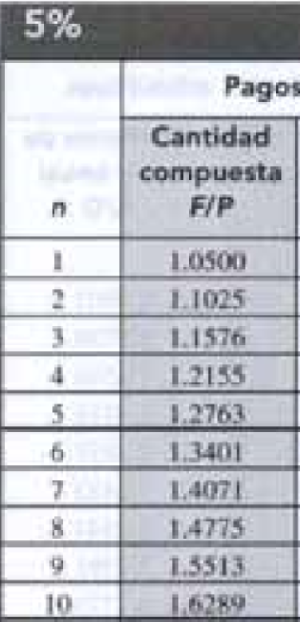

*TENGO EL PRESENTE Y QUIERO EL FUTURO

